DZIBALCHEN
INSTITUTO ELECTORAL DEL ESTADO DE CAMPECHE
“25 ANIVERSARIO DEL IEEC, 1997-2022”
PROCESO ELECTORAL ESTATAL ORDINARIO 2021
MAPA DE LOS RESULTADOS DE LA ELECCIÓN DE JUNTAS MUNICIPALES

JUNTA MUNICIPAL DE DZIBALCHÉN |  |  |  |  |  |  |  |  |  | Resultados con base a la Sesión del Cómputo Municipal celebrada el 9 de junio de 2021.
VAXCAMPECHE | PT | PVEM | MOVIMIENTO CIUDADANO | MORENA | PES | RSP | FXM | CANDIDATOS/AS NO REGISTRADOS/AS | VOTOS NULOS | VOTACIÓN T. EMITIDA
1,907 | 78 | 8 | 891 | 1,337 | 29 | 22 | 9 | 0 | 72 | 4,353

PAN | PRI | PRD | PRI |  |  |  |  | GANADOR
157 | 1,733 | 17

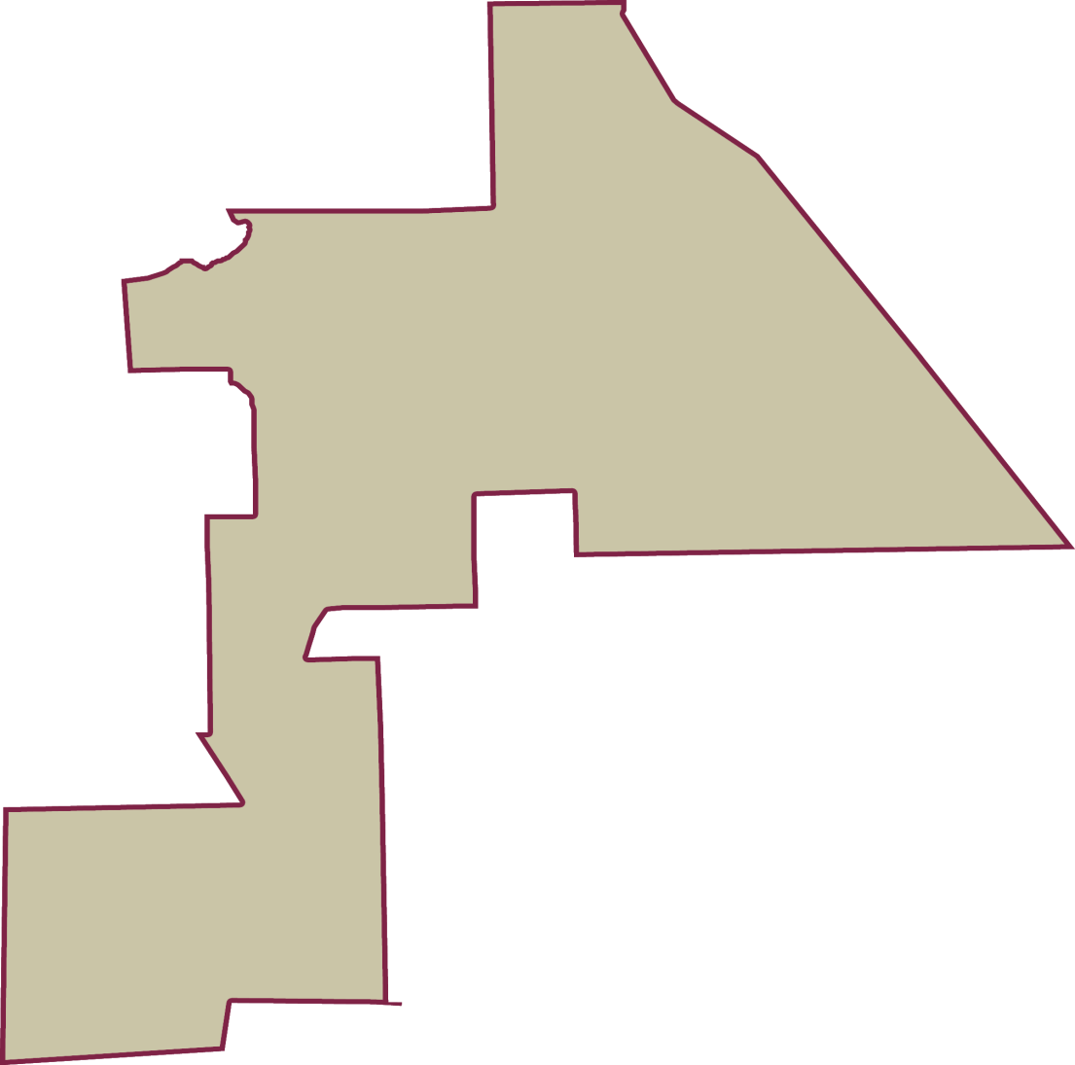
LISTA NOMINAL |  | 6,706
SECCIONES |  | 7
CASILLAS |  | 11

PARTICIPACIÓN CIUDADANA |  | 64.9120%
ABSTENCIONISMO |  | 35.0880%

